상품제안서
국산 마트가방 대B | 상품코드: F08877

 |  |  |  |  |  |  | 02-412-0044 | www.easy1.co.kr
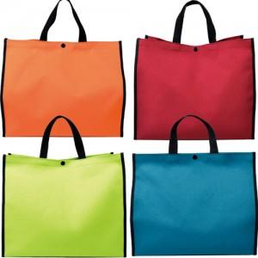

【상세/제작정보】

【인쇄/포장옵션】 | 실크 / OPP(비닐)

【공급단가】 | 수량 | 100~ | 200~ | 1,000~ | 2,000~ | 4,000~
*VAT별도 | 단가 | 3,500원 | 3,120원 | 3,000원 | 2,880원 | 2,800원

【상품 URL】 | http://www.easy1.co.kr/src/goods_detail.php?gdno=8877

